Задание 3
Задание:
Мы хотим провести А/Б-тест для трех источников трафика. Нынешняя конверсия равна 5%, мы ожидаем прирост в 0,2%. Уровень доверия 97% и уровень мощности 87%. Всего на наш продукт заходит 40 000 пользователей в месяц.

1. За сколько дней мы сможем протестировать гипотезу? И что вы можете посоветовать по результатам подсчета?
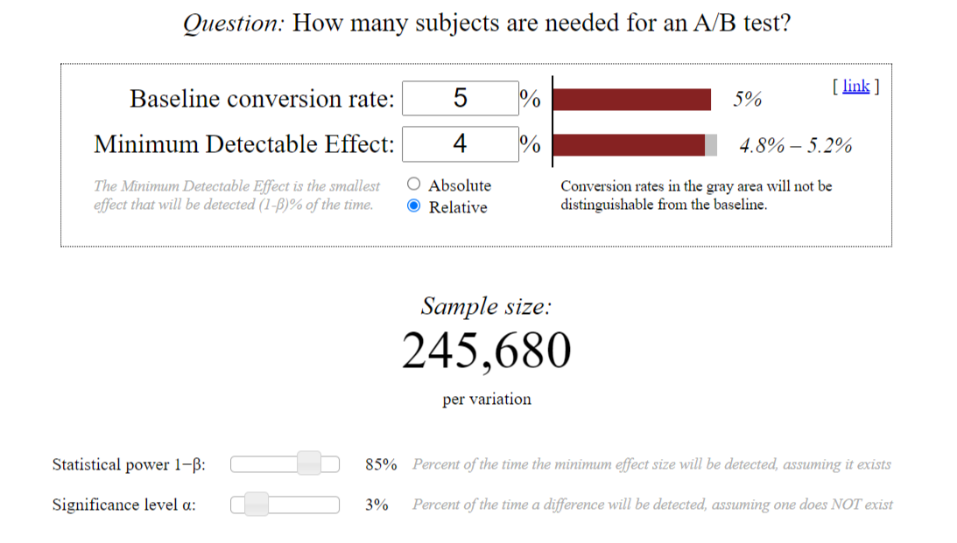
Решение:
Всего пользователей в месяц составляет (человек): | 40000
Среднее количество дней в месяце возьмем (дней): | 30
Средний трафик в день за месяц составляет (человек): | 1333
Уровень доверия: | 97.00%
Мощность: | 87.00%
Конверсия составляет: | 5.00%
Ожидаемый прирост | 5.20%
Размер одной выборки составляет | 262946
Количество источников трафика | 3
Размер трех выборок составляет | 788838
При трафике в 1333 человек в день, то количество дней для эксперимента равно: | 592
Нужно помнить, что уровень доверия в 97% означает, что в 3% случаев можно получить ложноположительные результаты.​ Поэтому рекомендую уделить внимание не только показателю статистической значимости, но и оценке практической значимости улучшений. Кроме того тест проходит черезвычайно длительное время, рекомендовано пересмотреть текущую метрику. (Решение можно посмотреть в в файле Task_3.ipynb

2. Допустим в задаче нет проблемы с количеством посетителей на сайт, тогда подведите результаты тестирования, если у нас следующие результаты по количеству конверсии: 1) 25 000 2) 30 000 3) 32 000

Решение: | Количество человек | Коневерия | Результат
1) При конверсии в 25 000 пользователей٫ мы можем ожидать улучшение конверсии на 0,2%٫ что приведет к ежемесячному приросту в 50 пользователей (25 000 * 0,2%).​ | 25000 | 0.20% | 50
2) Если у нас 30 000 пользователей и улучшение конверсии на 0,2%, это приведет к ежемесячному приросту в 60 пользователей (30 000 * 0,2%).​ | 30000 | 0.20% | 60
3) При количестве конверсий в 32 000 пользователей и улучшении конверсии на 0,2%, мы можем ожидать прироста в 64 пользователя (32 000 * 0,2%).​ | 32000 | 0.20% | 64

Важно помнить, что результаты тестирования должны быть статистически значимыми и иметь практическую ценность для правильной оценки эффекта изменений.​

Задача 5
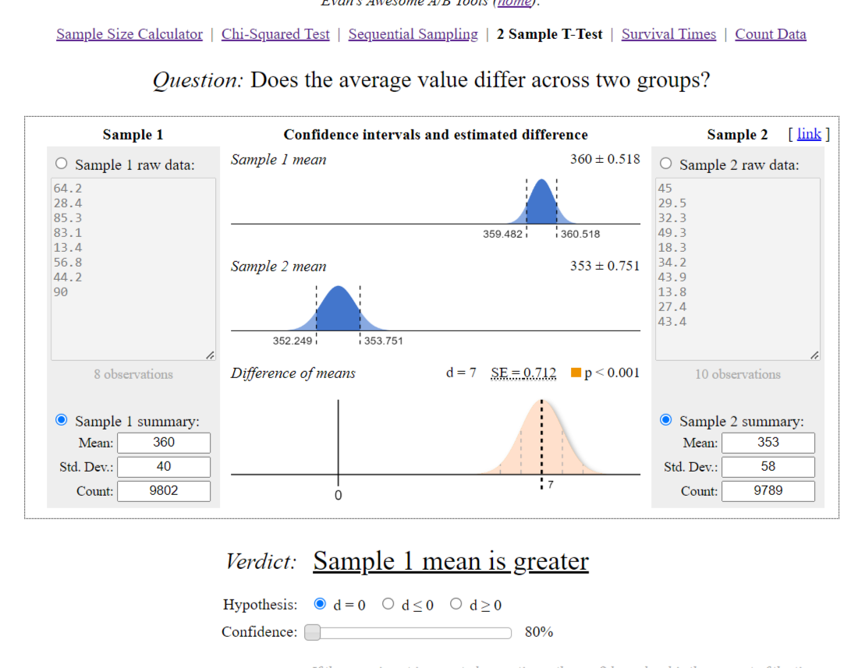
Задание:
Мы провели АБ-тест на увеличение average timespent per user. По итогам тестирования мы получили следующие данные: А) Средняя - 360, отклонение - 40, количество - 9802; Б) Средняя - 352, отклонение - 58, количество - 9789.

1. Является ли результат статистически значимым с уровнем доверия 80%?

Решение:
Да результат является статистически значимым, имеются различия при alpha = 5%. На уровне значимости alpha=5% нулевая гипотеза H0 отвергается.

2. Какую версию мы выкатим на продакшн?

Решение:
В данном примере необходимо внимательно подходить к данному АБ-тесту. Хоть нулевая гипотеза отвергается, но мы проводели тест на увеличение average timespent per user, но график показывает падение, соответственно выберем продакшн А

Задача 6
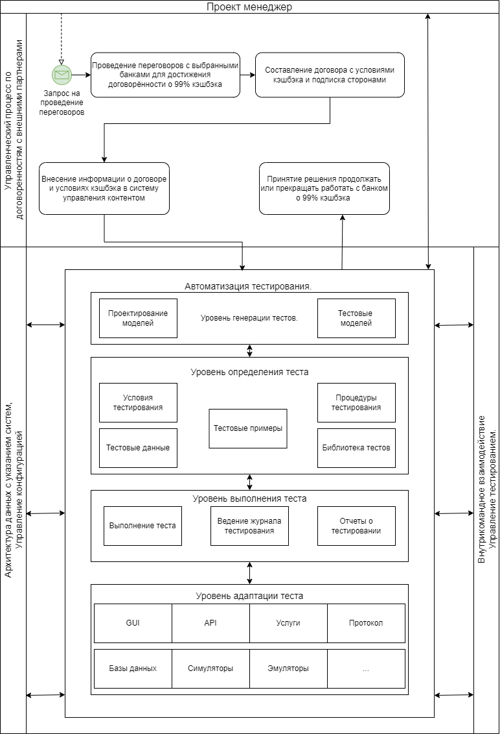
Задание:
Создайте техническую архитектуру проекта по АБ тестированию продукта он-лайн кинотеатра с учетом кросс-девайс аналитики по следующей гипотезе: Если договориться с банком о 99% кэшбэке на подписку первого месяца, то это повысит конверсию в подписку на 30%, благодаря упрощенному принятию решения со стороны пользователя. На схеме необходимо отобразить:

1. Управленческий процесс по договоренностям с внешними партнерами
1.1. Идентификация потенциальных банков-партнеров, предлагающие условия кэшбэка на подписку первого месяца
1.2. Проведение переговоров с выбранными банками для достижения договорённости о 99% кэшбэка
1.3. Составление договора с условиями кэшбэка и подписка сторонами
1.4. Внесение информации о договоре и условиях кэшбэка в систему управления контентом

2. Архитектуру данных с указанием систем, из которых будем скачивать данные
2.1. Система управления контентом, в которой хранится информация о подписке на онлайн-кинотеатр
2.2. Система управления клиентским данными, содержащая информацию о пользователях и их активности на платформе
2.3. Банковская система обработки транзакции, хранящая информацию о кэшбэке и транзакциях пользователей
2.4. Система аналитики для сбора данных о конверсии в подписку и принятии решений

3. Внутрикомандное взаимодействие
3.1. Команда управления продуктом взаимодействует с командой по аналитике для определения метрик, которые необходимо собирать и анализировать для оценки эффективности кэшбэка на подписку первого месяца
3.2. Команда разработки интегрирует система управления контентом с системой управления клиентскими данными и банковской системой обработки транзакции, чтобы обеспечить автоматическое применение кэшбэка к подписке пользователей.
3.3. Команда аналитики обеспечивает сбор данных о конверсии в подписку и анализирует их для оценки эффективности кэшбэка, а также предоставляет рекомендации по дальнейшим действиям на основе полученных результатов
3.4. Команда управления продуктом принимает решения на основе анализа данных от команды аналитики и информации о договоренности с банком о 99% кэшбэка, определяет экспериментальные группы и продолжение или прекращения кэшбэка на подписку первого месяца в зависимости от полученных результатов.

